公債費
 | 41. 公債費（人口１人当たり）

 | 時点 2014（H26）年度（毎年） |  |  |  |  |  |  | 平 均 値 |  |  |  | 34,345
 | 単位 円 |  |  |  |  |  |  | 標準偏差 |  |  |  | 13,502
 | 市町村名 | 指標 | 順位 |  | #REF! | 備考 | 市町村名 | 指標 | 順位 |  | #REF! | 備考

 | 千葉県 | 34,345 |  | － |  |  | 八街市 | 32,279 |  | 26
 | 千葉市 | 60,465 |  | 3 |  |  | 印西市 | 30,481 |  | 28
 | 銚子市 | 50,718 |  | 6 |  |  | 白井市 | 22,341 |  | 44
 | 市川市 | 18,650 |  | 53 |  |  | 富里市 | 23,003 |  | 41
 | 船橋市 | 19,205 |  | 52 |  |  | 南房総市 | 81,467 |  | 1
 | 館山市 | 36,790 |  | 20 |  |  | 匝瑳市 | 34,047 |  | 23
 | 木更津市 | 20,784 |  | 48 |  |  | 香取市 | 39,684 |  | 17
 | 松戸市 | 19,242 |  | 51 |  |  | 山武市 | 51,325 |  | 5
 | 野田市 | 34,976 |  | 22 |  |  | いすみ市 | 46,047 |  | 10
 | 茂原市 | 38,811 |  | 18 |  |  | 大網白里市 | 20,932 |  | 47
 | 成田市 | 33,932 |  | 24 |  |  | 酒々井町 | 20,976 |  | 46
 | 佐倉市 | 20,493 |  | 49 |  |  | 栄町 | 42,289 |  | 15
 | 東金市 | 28,413 |  | 33 |  |  | 神崎町 | 38,755 |  | 19
 | 旭市 | 43,483 |  | 14 |  |  | 多古町 | 21,376 |  | 45
 | 習志野市 | 27,052 |  | 35 |  |  | 東庄町 | 31,597 |  | 27
 | 柏市 | 29,946 |  | 30 |  |  | 九十九里町 | 36,076 |  | 21
 | 勝浦市 | 45,870 |  | 11 |  |  | 芝山町 | 27,873 |  | 34
 | 市原市 | 26,158 |  | 36 |  |  | 横芝光町 | 40,415 |  | 16
 | 流山市 | 23,319 |  | 40 |  |  | 一宮町 | 29,804 |  | 31
 | 八千代市 | 30,458 |  | 29 |  |  | 睦沢町 | 45,362 |  | 12
 | 我孫子市 | 22,848 |  | 42 |  |  | 長生村 | 24,814 |  | 38
 | 鴨川市 | 55,129 |  | 4 |  |  | 白子町 | 23,635 |  | 39
 | 鎌ケ谷市 | 22,525 |  | 43 |  |  | 長柄町 | 45,252 |  | 13
 | 君津市 | 29,056 |  | 32 |  |  | 長南町 | 46,312 |  | 8
 | 富津市 | 32,766 |  | 25 |  |  | 大多喜町 | 47,427 |  | 7
 | 浦安市 | 19,619 |  | 50 |  |  | 御宿町 | 46,247 |  | 9
 | 四街道市 | 25,528 |  | 37 |  |  | 鋸南町 | 71,177 |  | 2
 | 袖ケ浦市 | 17,403 |  | 54

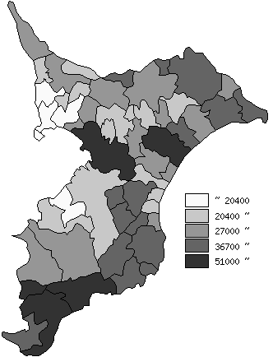
 | 千葉県の推移
平成22年度 | 34793
平成23年度 | 34981
平成24年度 | 34118
平成25年度 | 34365
平成26年度 | 34345

《備 考》 ・資料出所 総務省「市町村別決算状況調」 ・算出方法 公債費÷住民基本台帳人口(H27.1.1) 注) 県数値は、単純平均値です。

